상품제안서
엑스트라 볼트-S10 보조배터리 4500mAh [C타입, 8핀] | 상품코드: F04122

 |  |  |  |  |  |  | 02-412-0044 | www.easy1.co.kr
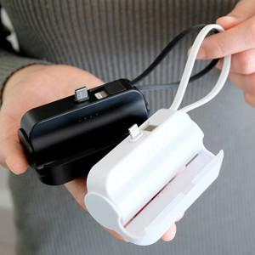 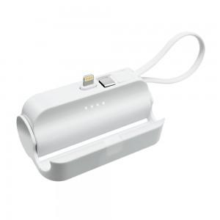 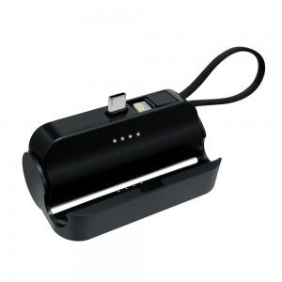

【상세/제작정보】 | .

【인쇄/포장옵션】 | 레이저 / 포장지포장

【공급단가】 | 수량 | 100~ | 200~ | 300~ | 500~ | 1,000~
*VAT별도 | 단가 | 10,470원 | 10,140원 | 9,980원 | 9,810원 | 9,400원

【상품 URL】 | https://dev.easy1.co.kr:443/src/goods_detail.php?gdno=4122

